Méthode des trapèzes
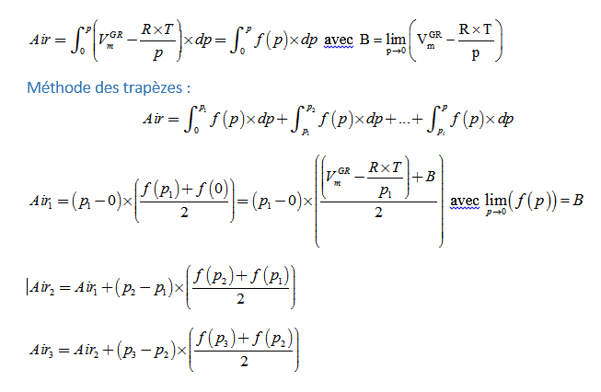
Calcul numérique d'un intégral par la Méthode des trapèzes

